ANEXO No.02
ÍTEM | DESCRIPCIÓN | UNIDAD | CANT. | VALOR UNITARIO ANTES DE IVA | % DEL IVA | VALOR DEL IVA | VALOR UNITARIO IVA INCLUIDO | VALOR TOTAL ANTES DE IVA |  | IMAGEN DE REFERENCIA
1 | Panel de Mensaje Variable con Trailer Estándar - PMV 2 x 3 m. Incluye capacitación. Al ser un equipo móvil, su operación y gestión se debe realizar de forma remota a través de internet. Debe contener módem 4G, para acceder desde una plataforma web para monitorear métricas, georreferenciación, actualización de contenidos y otras funciones clave del PMV. | Unidad | 1 |  | 19% | $ 0 | $ 0 | $ 0 | 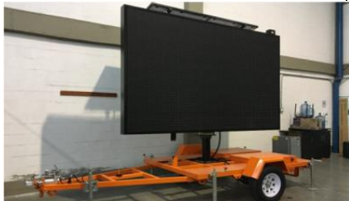
VALOR DEL IVA |  |  |  |  |  |  |  | $ 0
VALOR TOTAL IVA INCLUIDO |  |  |  |  |  |  |  | $ 0

_____________________________________ (Firma del Representante Legal)
NOMBRE DEL REPRESENTANTE LEGAL
C.C:

